상품제안서
키르히탁 75 초경량 올카본 UV 암막우산 | 상품코드: S44791

 |  |  |  |  |  |  | 02-713-8555 | www.synergygift.co.kr
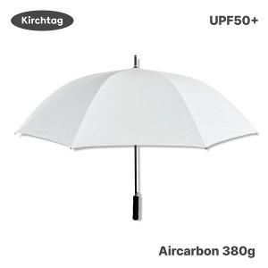

【상세/제작정보】 | <p><span style="font-size: 14pt;">※ 풀칼라인쇄 별도문의</span></p>

【인쇄/포장옵션】 | 실크, 원단실크1도 / OPP(비닐)

【공급단가】 | 수량 | 50~ | 100~ | 300~ | 1,000~ | 3,000~
*VAT별도 | 단가 | 23,400원 | 22,140원 | 21,060원 | 20,520원 | 20,160원

【상품 URL】 | https://www.synergygift.co.kr:443/src/goods_detail.php?gdno=44791

